シーケンス図_ログイン画面を開く
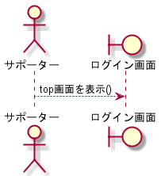
シーケンス図 | システム名称 | わくりは！ | 改訂日 | 2022-11-04
 |  |  | 改訂者 | 藤嶋

シーケンス図_サインアップ画面を開く
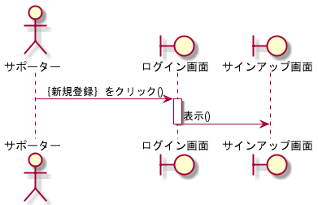
シーケンス図 | システム名称 | わくりは！ | 改訂日 | 2022-11-04
 |  |  | 改訂者 | 藤嶋

シーケンス図_パスワード再設定画面を開く
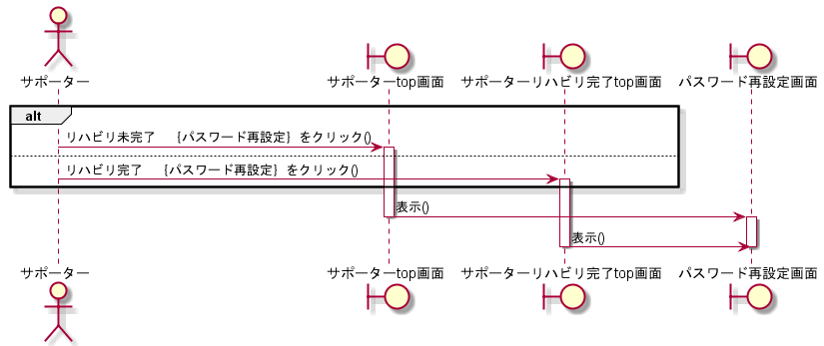
シーケンス図 | システム名称 | わくりは！ | 改訂日 | 2022-11-04
 |  |  | 改訂者 | 藤嶋

シーケンス図_ログアウト画面を開く
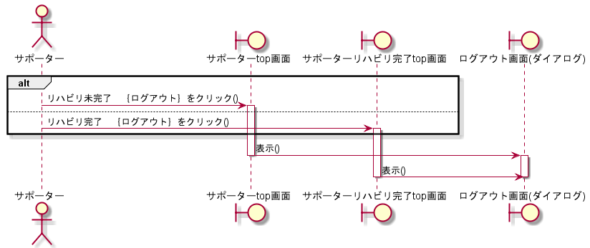
シーケンス図 | システム名称 | わくりは！ | 改訂日 | 2022-11-04
 |  |  | 改訂者 | 藤嶋

シーケンス図_退会画面を開く
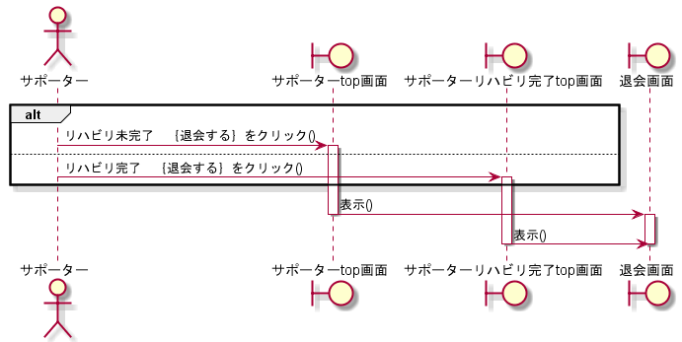
シーケンス図 | システム名称 | わくりは！ | 改訂日 | 2022-11-04
 |  |  | 改訂者 | 藤嶋

シーケンス図_ログインする
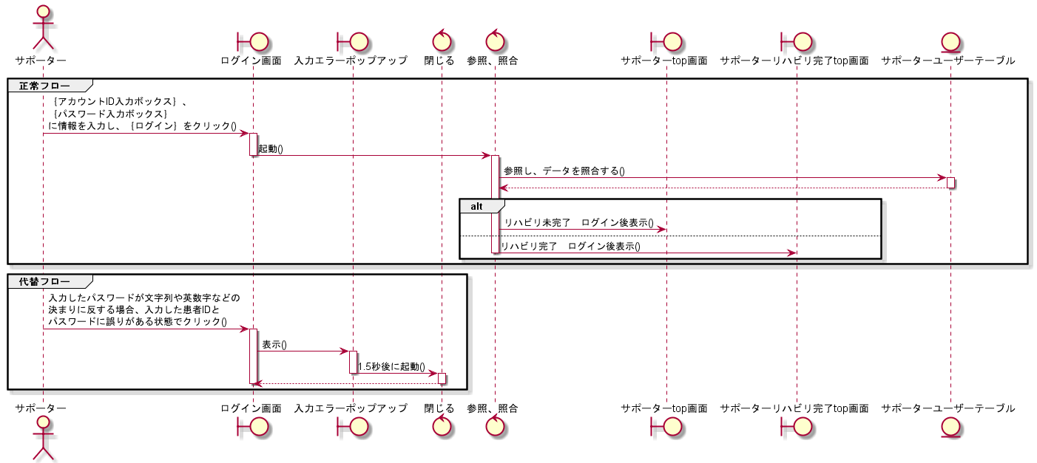
シーケンス図 | システム名称 | わくりは！ | 改訂日 | 2022-11-04
 |  |  | 改訂者 | 藤嶋

シーケンス図_サインアップする
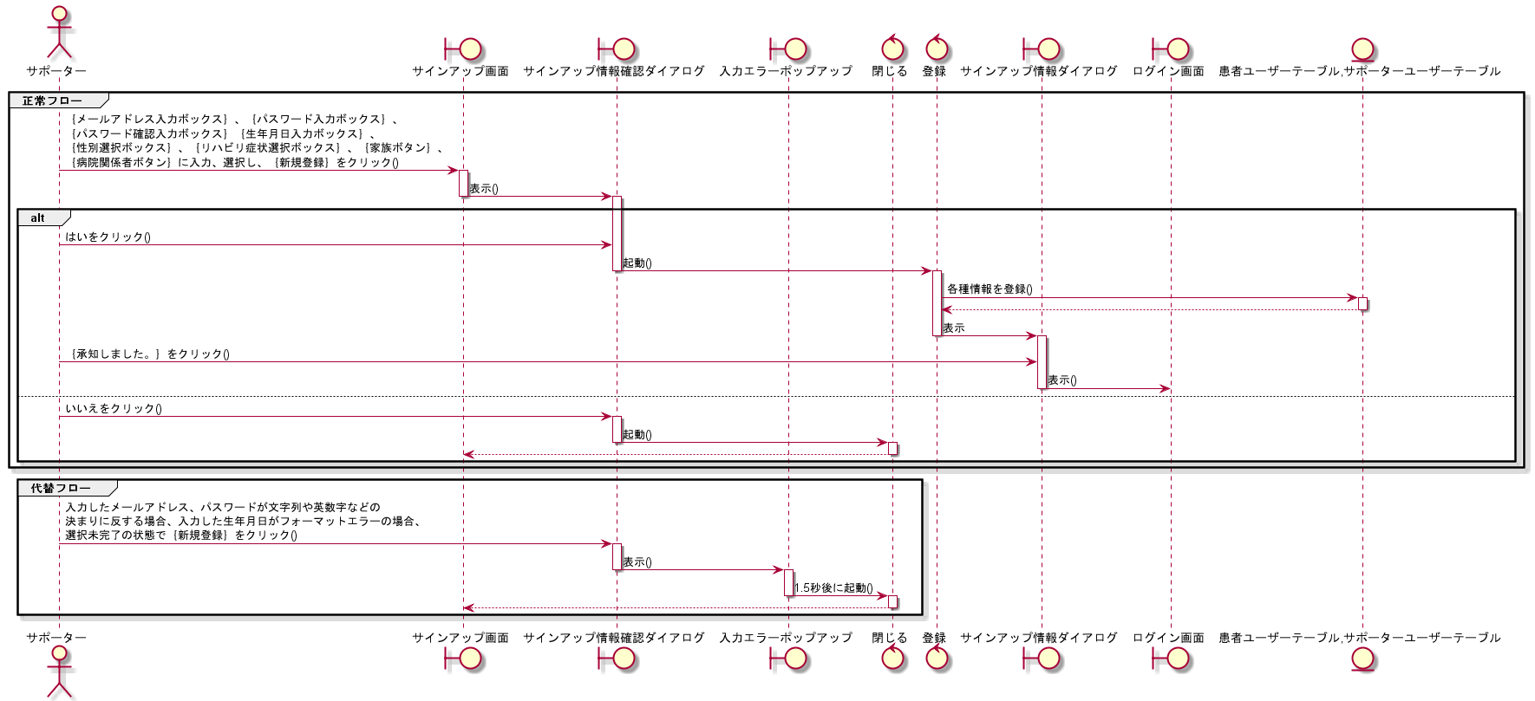
シーケンス図 | システム名称 | わくりは！ | 改訂日 | 2022-11-04
 |  |  | 改訂者 | 藤嶋

シーケンス図_パスワードを再設定する
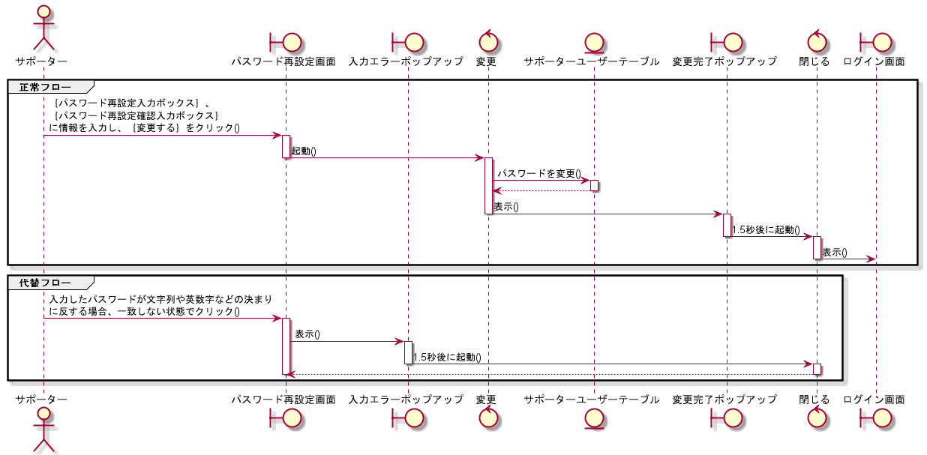
シーケンス図 | システム名称 | わくりは！ | 改訂日 | 2022-11-04
 |  |  | 改訂者 | 藤嶋

シーケンス図_ログアウトする
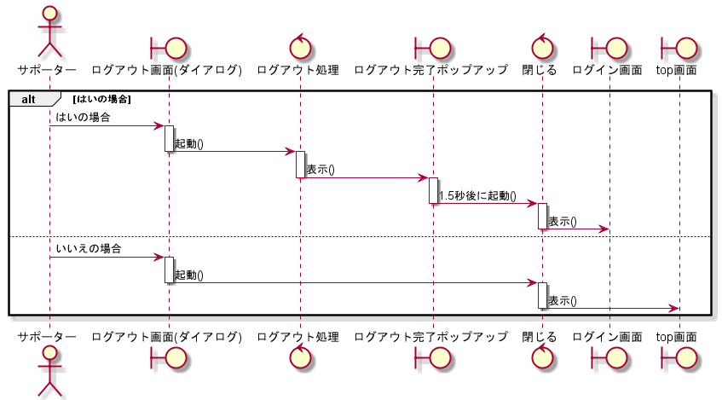
シーケンス図 | システム名称 | わくりは！ | 改訂日 | 2022-11-04
 |  |  | 改訂者 | 藤嶋

シーケンス図_退会する
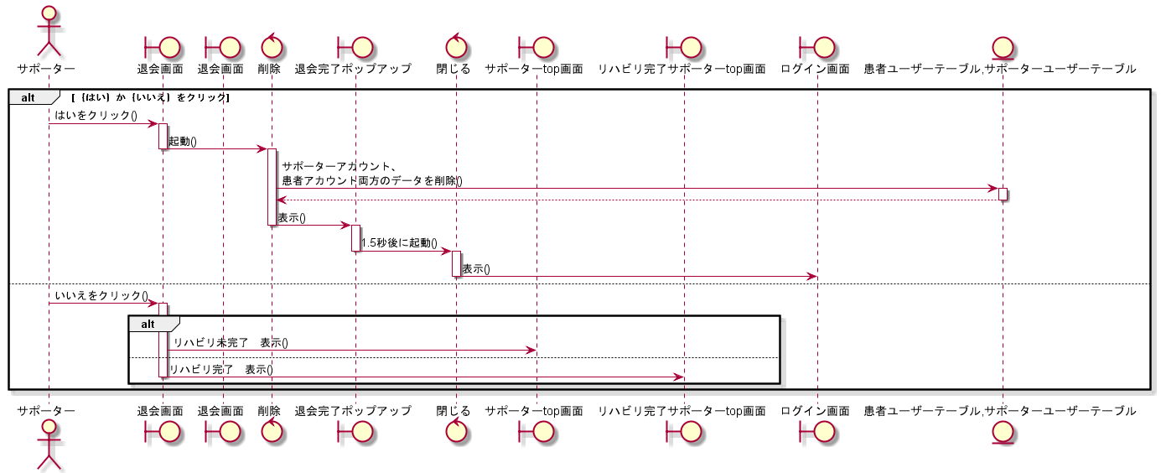
シーケンス図 | システム名称 | わくりは！ | 改訂日 | 2022-11-04
 |  |  | 改訂者 | 藤嶋

シーケンス図_IDを確認する
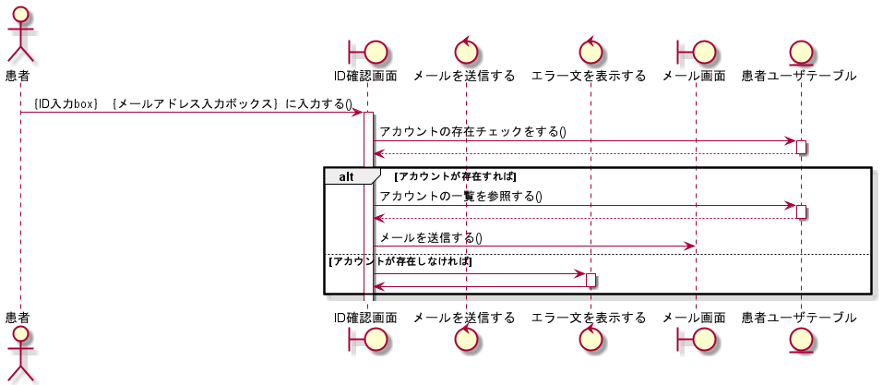
シーケンス図 | システム名称 | わくりは！ | 改訂日 | 2023-02-16
 |  |  | 改訂者 | 天辰

シーケンス図_仮パスワードを発行する
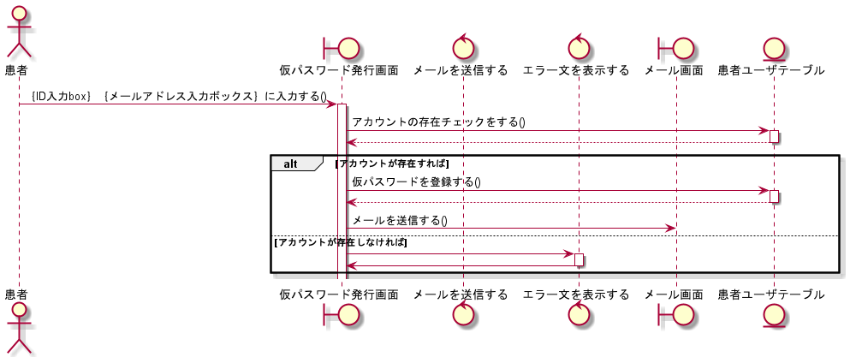
シーケンス図 | システム名称 | わくりは！ | 改訂日 | 2023-02-16
 |  |  | 改訂者 | 天辰

